DELL T130
Alap szerver |  |  |  | 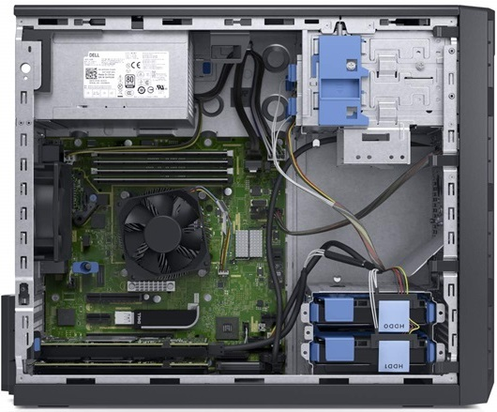 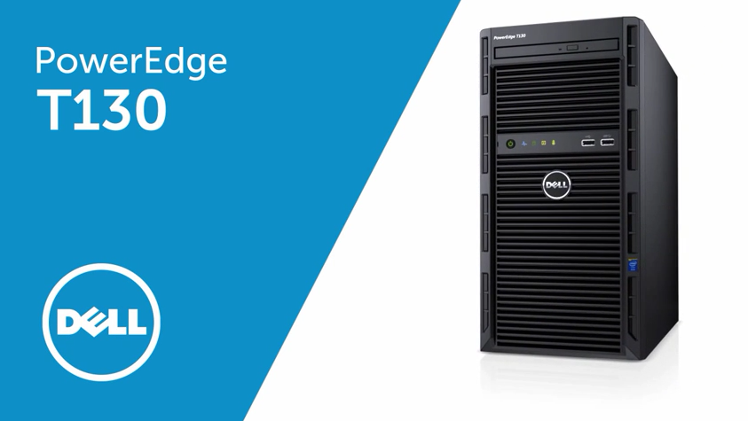 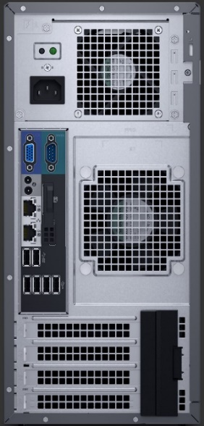 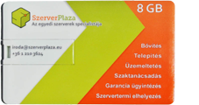 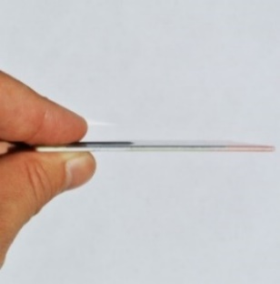 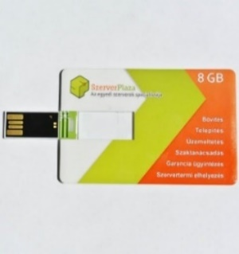 | 2017-05-21
DELL PowerEdge T130 - Xeon E3-1220v5 3.0GHz (4C/4T), 2x Gbit LAN, DVD+/-RW, IDRAC8 Basic, Billentyűzet, Egér, 3év helyszíni garancia | 199,900 HUF | 0 | - HUF
DELL PowerEdge T130 - Xeon E3-1230v5 3.4GHz (4C/8T), 2x Gbit LAN, DVD+/-RW, IDRAC8 Basic, Billentyűzet, Egér, 3év helyszíni garancia másnapi megjelenéssel | 223,500 HUF | 0 | - HUF
DELL PowerEdge T130 - Xeon E3-1280v5 3.7GHz (4C/8T), 2x Gbit LAN, DVD+/-RW, IDRAC8 Basic, Billentyűzet, Egér, 3év helyszíni garancia másnapi megjelenéssel | 338,800 HUF | 0 | - HUF
Memória (a szerver 4 modul fogadására alkalmas)
DELL GYÁR MEMÓRIA 8GB DDR4 2133MHz DRSVUD örökli a garanciát | 34,900 HUF | 0 | - HUF
DELL GYÁR MEMÓRIA 16GB DDR4 2133MHz DRSVUD örökli a garanciát | 59,800 HUF | 0 | - HUF
UTÁNGYÁRTOTT 8GB DDR4 2133MHz UDIMM, ECC élettartam garancia | 25,700 HUF | 0 | - HUF
UTÁNGYÁRTOTT 16GB DDR4 2133MHz UDIMM, ECC élettartam garancia | 49,900 HUF | 0 | - HUF
Merevlemez (a szerver maximum 4 lemez fogadására alkalmas)
SSD-K
Kingston/Sandisk 120GB R/W: 550/350 MB/s 3év garancia +beépítő | 13,300 HUF | 0 | - HUF
Kingston/Sandisk 240GB R/W: 550/350 MB/s 3év garancia + beépítő | 22,900 HUF | 0 | - HUF
Samsung 128GB R/W: 550/470MB/s 5év garancia +beépítő keret | 28,800 HUF | 0 | - HUF
Samsung 256GB R/W: 550/520MB/s 5év garancia +beépítő keret | 38,200 HUF | 0 | - HUF
1TB-os 3.5" HDD-k
TOSHIBA 1TB, SATAIII, 7200RPM, 2év garancia | 10,900 HUF | 0 | - HUF
WESTERN DIGITAL BLACK 1TB SATAIII, 7200RPM, 5év garancia | 23,800 HUF | 0 | - HUF
DELL 1TB NSAS 7200RPM, örökli a garanciát | 44,800 HUF | 0 | - HUF
2TB-os 3.5" HDD-k
TOSHIBA 2TB, SATAIII, 7200RPM, 2év garancia | 17,700 HUF | 0 | - HUF
WESTERN DIGITAL BLACK 2TB SATAIII, 7200RPM, 2TB 5év garancia | 39,600 HUF | 0 | - HUF
DELL 2TB NSAS 7200RPM, örökli a garanciát | 68,100 HUF | 0 | - HUF
4TB-os 3.5" HDD-k
TOSHIBA 4TB, SATAIII, 7200RPM, 2év garancia | 34,400 HUF | 0 | - HUF
WESTERN DIGITAL BLACK 4TB 7200RPM 5év garancia | 64,700 HUF | 0 | - HUF
DELL 4TB NSAS 7200RPM, örökli a garanciát | 109,000 HUF | 0 | - HUF
SAS, nagyobb vagy más típusú, kompatibilis lemezekért keressen minket!
Kiegészítő
PERC H330 RAID vezérlő cache nélkül, örökli a garanciát | 47,000 HUF | 1 | 47,000 HUF
PERC H730 1GB cache RAID vezérlő, örökli a garanciát | 108,100 HUF | 0 | - HUF
PERC H730 2GB cache RAID vezérlő, örökli a garanciát | 158,200 HUF | 0 | - HUF
DELL Garancia kiterjesztés 5 évre | 19,900 HUF | 0 | - HUF
IDRAC8 Enterprise (Web konzol: Monitor, periféria és DVD átirányítás) | 15,500 HUF | 1 | 15,500 HUF
Windows 2012 R2 Foundation (Kisvállalati windows szerver) | 54,900 HUF | 0 | - HUF
Szerver telepítés | 15,000 HUF | 0 | - HUF
Szervert telepítés és beüzemelés (BUDAPEST) | 25,000 HUF | 0 | - HUF
Eaton 5E850iUSB szünetmentes tápegység - DIN, USB | 18,770 HUF | 0 | - HUF
8GB Pendrive - bankkártya méretben | AJÁNDÉK | 1 | 0 HUF
Egységár (nettó) |  | 1 | 62,500 HUF
Összesen fizetendő (bruttó) |  |  | 79,375 HUF
Megrendelés: küldje a táblázatot e-mail mellékletként az alábbi címre: |  | iroda@szerverplaza.eu
Szerver garancia: A garanciát minden esetben a termék gyártója biztosítja, hotline bejelentés alapján
Szállítási idő: 1-2 nap (személyes átvétellel akár azonnal, bővebb információ: 20/9186511)
Szállítási díj: nettó 1900 Ft (nettó 100 000 felett díjmentes)

